Sheet1
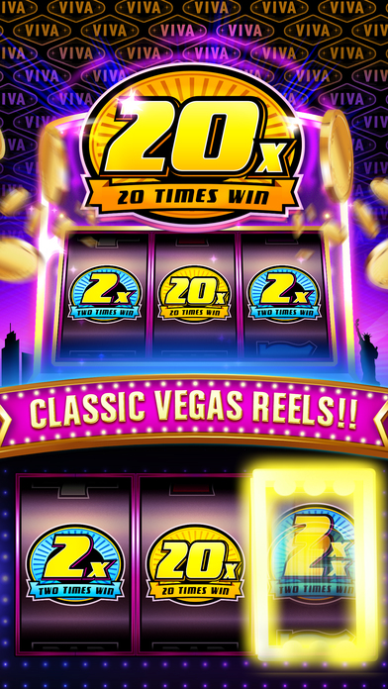
机器 | M1无主题
要素 | 大肆宣扬效果
 | 最大奖
标语 | CLASSIC VEGAS CASINO SLOTS！

Sheet2
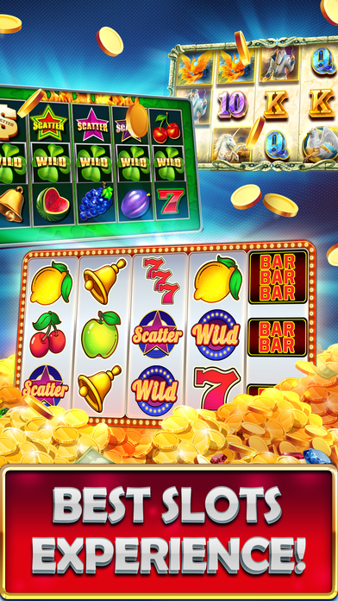
机器 | M2火焰主题
 | M3闪电主题
 | M8冰主题
要素 | M2中间卷轴是WILD，一、二卷轴在旋转
 | M3出现3个7，卷轴在放闪电
 | M8的一、二卷轴被冰冻，第三卷轴在旋转
标语 | VARIOUS REWARDS！
 | EASY TO HUGE WIN！

Sheet4

机器 | M9古埃及
要素 | JACKPOT中奖画面
 | jackpot计钱框
 | jackpot奖金池
标语 | LEGENDARY JACKPOTS！

